상품제안서
실버 주머니 포인트 바람막이 | 상품코드: S19184

 |  |  |  |  |  | 02-713-8555 | www.synergygift.co.kr
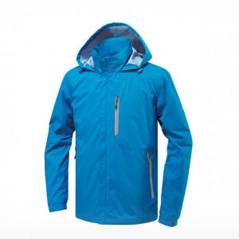

【상세/제작정보】 | 자수인쇄, 풀컬러 전사인쇄 별도문의

【인쇄/포장옵션】 | 실크 / OPP(비닐)

【공급단가】 | 수량 | 100~ | 500~ | 1,000~ | 3,000~
*VAT별도 | 단가 | 23,760원 | 22,880원 | 22,000원 | 21,120원

【상품 URL】 | https://www.synergygift.co.kr:443/src/goods_detail.php?gdno=12916

